1001 folhas_ROSTO
Agrupamento de Escolas de Paredes |  |  | TÉCNICO DE COZINHA/PASTELARIA
 |  |  | FICHA TÉCNICA
NOME DA RECEITA: |  |  | Mil e uma folhas de legumes

Codigo:

Família: |  |  |  | Encomendas: |  | 0 | Pax |  | Receita para: |  | 2 | Pax

Custo por Porção | Rácio Pretendido | Preço de Venda S/ Iva |  | Preço de venda C/ Iva | Preço de venda aconselhado S/ Iva |  | Preço de venda aconselhado |  | Rácio Real |  | Margem de Contribuição

0.52 €

Quant. | Quant. Por und. | Ingredientes |  |  |  |  |  | Und. Cont. | Enc. Quant. | Preço Unitario |  | Preço Total | Preço por und. | Valor Quant. Enc.

0.027 | 0.014 | azeite |  |  |  |  |  | Kg | 0.000 | 7.72 € |  | 0.21 € | 0.10 € | - €
0.030 | 0.015 | nabo |  |  |  |  |  | Kg | 0.000 | 2.39 € |  | 0.07 € | 0.04 € | - €
0.030 | 0.015 | cenoura |  |  |  |  |  | Kg | 0.000 | 1.19 € |  | 0.04 € | 0.02 € | - €
0.020 | 0.010 | abóbora |  |  |  |  |  | Kg | 0.000 | 1.39 € |  | 0.03 € | 0.01 € | - €
0.020 | 0.010 | curgete |  |  |  |  |  | Kg | 0.000 | 1.99 € |  | 0.04 € | 0.02 € | - €
0.030 | 0.015 | cogumelos de paris |  |  |  |  |  | Kg | 0.000 | 4.39 € |  | 0.13 € | 0.07 € | - €
0.030 | 0.015 | alho francês |  |  |  |  |  | Kg | 0.000 | 3.56 € |  | 0.11 € | 0.05 € | - €
0.010 | 0.005 | flor de sal |  |  |  |  |  | Kg | 0.000 | 1.09 € |  | 0.01 € | 0.01 € | - €
0.050 | 0.025 | espinafres |  |  |  |  |  | Kg | 0.000 | 1.19 € |  | 0.06 € | 0.03 € | - €
0.005 | 0.003 | tomate (para desidratar) |  |  |  |  |  | Kg | 0.000 | 1.99 € |  | 0.01 € | 0.00 € | - €
0.001 | 0.001 | manjericão |  |  |  |  |  | Kg | 0.000 | 59.50 € |  | 0.06 € | 0.03 € | - €
0.001 | 0.001 | coentros |  |  |  |  |  | Kg | 0.000 | 17.80 € |  | 0.02 € | 0.01 € | - €
0.300 | 0.150 | Puré de Feijão branco |  |  |  |  |  | Kg | 0.000 | 0.86 € |  | 0.26 € | 0.13 € | - €
 | 0.277 | Peso total |  |  |  |  |  |  | Total Custo |  |  | 1.04 € | 0.52 € | - €
 |  |  |  |  |  | IVA | 0% |  | Quebras |  | 0% | - € | - € | - €
 |  |  |  |  |  |  |  |  | Custo Real |  |  | 1.04 € | 0.52 € | - €

 |  |  |  |  |  |  |  |  | Fotografia

 |  |  |  |  |  |  |  |  | 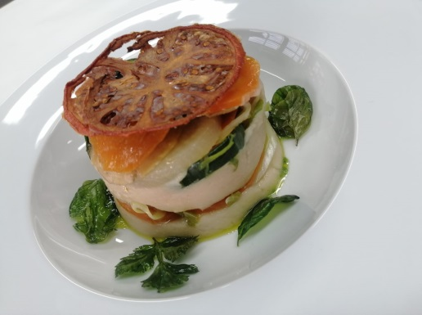

Data: |  |  |  | Assinatura:

